关系图
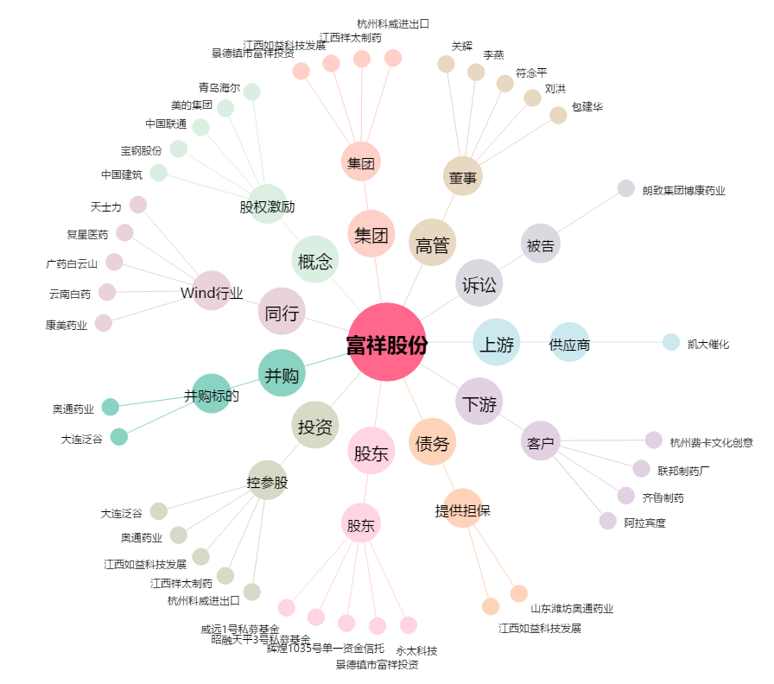
富祥股份[300497.SZ] - 关系概览图

